Geral
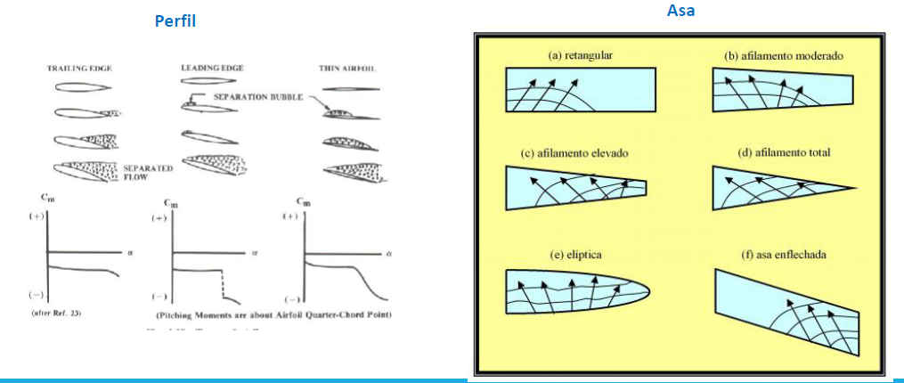
Número de zeros lidos: | n = 10 (?)
Os desvios padrão da regressão e do peso aferido devem ser menores que 0,2
Dúvida: no cálculo de e_v, fitei os valores de C_D0 e k_1. É isso mesmo?

Taxa de aquisição (Hz) | 1000
Tempo de aquisição (s) | 3

Braço da balança | 130/2/1000

Como calcula x_CA? | x_CA = x_asa - 1/(C_Lalpha cos(alpha) - C_L sin(alpha)) dC_M_asa/dalpha

Cálculo de C_M(x) | C_M(x) = C_M_asa + C_L(X - X_asa) cos(alpha) | Esse cos(alpha) faz sentido?

Cálculo de x_CA

Placas plana: protuberância que aumenta C_D0

Crossflow

Alongamento
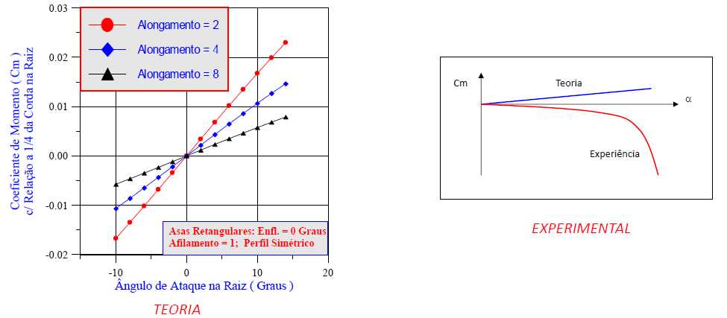
alpha | C_L | C_M | C_D | Re | sigma_C_L | sigma_C_M | sigma_C_D | sigma_Re | alpha | C_L | C_M | C_D | Re | sigma_C_L | sigma_C_M | sigma_C_D | sigma_Re | alpha | C_L | C_M | C_D | Re | sigma_C_L | sigma_C_M | sigma_C_D | sigma_Re
-5 | -0.683478 | -0.0064 | 0.039146 | 136864.44528 | 0.031152 | 0.008842 | 0.007896 | 1507.379104 | -5 | -0.179979 | 0.006718 | 0.029148 | 136026.49737 | 0.03689 | 0.011666 | 0.011871 | 1484.797227 | -5 | -0.1419 | 0.01001 | 0.03419 | 133494.02142 | 0.07636 | 0.02424 | 0.02351 | 1508.143697
-4 | -0.600266 | -0.004778 | 0.03657 | 136709.60307 | 0.030392 | 0.008806 | 0.008094 | 1509.554023 | -4 | -0.140141 | 0.015586 | 0.042585 | 136624.44417 | 0.036045 | 0.011422 | 0.011023 | 1474.086015 | -4 | -0.21097 | 0.03264 | 0.22924 | 135369.29843 | 0.07372 | 0.02339 | 0.0245 | 1477.635364
-3 | -0.43943 | -0.006512 | 0.030764 | 136269.90357 | 0.028336 | 0.00848 | 0.007776 | 1516.89212 | -3 | -0.089458 | 0.012372 | 0.027975 | 137903.52472 | 0.035104 | 0.011141 | 0.011555 | 1454.511373 | -3 | -0.04592 | 0.01441 | 0.0221 | 134699.36847 | 0.07455 | 0.02368 | 0.02358 | 1489.509249
-2 | -0.34116 | 0.00802 | 0.073816 | 137057.84927 | 0.02705 | 0.008246 | 0.007998 | 1504.162966 | -2 | 0.002825 | 0.010314 | 0.027096 | 137631.96213 | 0.034916 | 0.011093 | 0.01146 | 1458.519086 | -2 | 0.02627 | 0.01247 | 0.02293 | 134529.75514 | 0.0746 | 0.0237 | 0.02251 | 1491.082268
-1 | -0.30076 | -0.001268 | 0.067372 | 137304.56135 | 0.02671 | 0.008196 | 0.008336 | 1499.777679 | -1 | 0.093273 | 0.003097 | 0.030483 | 137525.77178 | 0.034366 | 0.010902 | 0.011768 | 1460.314237 | -1 | -0.08267 | -0.05305 | 0.18799 | 134791.61556 | 0.07489 | 0.02381 | 0.023 | 1488.011463
0 | -0.201218 | 0.001564 | 0.058298 | 137712.91156 | 0.025526 | 0.007934 | 0.007968 | 1493.788928 | 0 | 0.198154 | 0.002178 | 0.047601 | 138126.78255 | 0.033826 | 0.01068 | 0.011458 | 1450.897879 | 0 | 0.16369 | 0.02641 | 0.09998 | 135915.94347 | 0.07288 | 0.02313 | 0.02266 | 1469.218929
1 | -0.163484 | -0.004304 | 0.0264 | 137653.1527 | 0.026294 | 0.00821 | 0.008432 | 1494.455129 | 1 | 0.253486 | 0.005458 | 0.029546 | 138407.26603 | 0.033516 | 0.010541 | 0.010826 | 1446.556189 | 1 | 0.17032 | 0.01022 | 0.02483 | 135146.05089 | 0.07282 | 0.02311 | 0.02344 | 1481.650846
2 | -0.071002 | -0.015878 | 0.011992 | 138054.39754 | 0.025054 | 0.007874 | 0.008262 | 1488.111662 | 2 | 0.285225 | 0.010646 | 0.038886 | 138201.80284 | 0.033671 | 0.010563 | 0.010908 | 1450.181691 | 2 | 0.16637 | 0.04096 | 0.11744 | 135678.97419 | 0.07342 | 0.02331 | 0.02353 | 1473.527214
3 | 0.019298 | -0.042934 | 0.19952 | 138632.69332 | 0.025362 | 0.008018 | 0.009156 | 1479.480506 | 3 | 0.341165 | 0.015089 | 0.042272 | 138292.95614 | 0.033572 | 0.010474 | 0.011553 | 1448.582267 | 3 | 0.28159 | 0.01321 | 0.03468 | 134281.90915 | 0.07317 | 0.02318 | 0.02245 | 1496.235511
4 | 0.135004 | 0.016724 | 0.090508 | 140188.04225 | 0.023508 | 0.007358 | 0.007852 | 1454.277568 | 4 | 0.399074 | 0.015817 | 0.045995 | 137985.03828 | 0.03396 | 0.010525 | 0.011549 | 1453.83716 | 4 | 0.31098 | 0.01889 | 0.03667 | 134361.73408 | 0.07383 | 0.02337 | 0.02352 | 1493.904999
5 | 0.339002 | -0.00517 | 0.041238 | 140335.49345 | 0.024036 | 0.0073 | 0.007716 | 1452.226155 | 5 | 0.457554 | -0.006137 | 0.066623 | 138472.44624 | 0.034449 | 0.010604 | 0.011277 | 1445.68275 | 5 | 0.38832 | 0.00867 | 0.06021 | 134910.81438 | 0.07252 | 0.02291 | 0.02278 | 1485.44672
6 | -0.2704 | -0.124342 | -0.430252 | 140115.78652 | 0.027506 | 0.008814 | 0.011414 | 1455.582239 | 6 | 0.508237 | 0.015438 | 0.059094 | 137941.64766 | 0.03389 | 0.010333 | 0.011407 | 1453.874281 | 6 | 0.37074 | 0.04416 | 0.16173 | 134792.22437 | 0.07132 | 0.02255 | 0.02321 | 1487.683804
7 | -0.05246 | 0.104966 | -0.171502 | 140532.99165 | 0.023622 | 0.00767 | 0.008766 | 1449.536339 | 7 | 0.557147 | 0.014527 | 0.064208 | 137652.87966 | 0.034171 | 0.01033 | 0.011124 | 1458.074535 | 7 | 0.0666 | -0.10015 | 0.26566 | 135319.03612 | 0.0751 | 0.02393 | 0.02519 | 1479.568353
8 | 0.62686 | 0.009378 | 0.056772 | 139636.72781 | 0.024726 | 0.00685 | 0.008074 | 1464.228576 | 8 | 0.631554 | 0.004627 | 0.078119 | 138326.60096 | 0.034532 | 0.01031 | 0.011348 | 1448.321382 | 8 | 0.36013 | 0.00211 | 0.12827 | 134134.1663 | 0.07252 | 0.02292 | 0.02332 | 1499.671627
9 | 0.664164 | 0.008634 | 0.0601 | 140495.85809 | 0.024458 | 0.006666 | 0.007906 | 1449.881963 | 9 | 0.651481 | -0.024146 | 0.138678 | 138491.72572 | 0.034667 | 0.010326 | 0.012052 | 1445.698789 | 9 | 0.52562 | 0.01107 | 0.0742 | 135122.04955 | 0.07283 | 0.0229 | 0.02373 | 1481.843493
10 | 0.742746 | 0.00696 | 0.063778 | 139630.34846 | 0.026276 | 0.007016 | 0.00831 | 1463.954307 | 10 | 0.648622 | -0.067228 | 0.125696 | 137837.7435 | 0.035532 | 0.010675 | 0.011473 | 1455.016422 | 10 | -0.15563 | -0.20508 | 0.37986 | 134359.91935 | 0.07649 | 0.02462 | 0.02596 | 1494.225591
11 | 0.78225 | -0.022988 | 0.104708 | 139736.95273 | 0.026044 | 0.0068 | 0.008206 | 1461.283339 | 11 | 0.652403 | -0.055368 | 0.165022 | 136116.87289 | 0.035567 | 0.010611 | 0.011259 | 1482.562091 | 11 | 0.62624 | -0.00107 | 0.12972 | 134550.53678 | 0.07275 | 0.02277 | 0.02286 | 1490.956737
12 | 0.808234 | -0.031546 | 0.120206 | 139040.94831 | 0.025876 | 0.006596 | 0.00827 | 1473.0428 | 12 | 0.64856 | -0.054653 | 0.167761 | 135979.73638 | 0.035938 | 0.01074 | 0.011741 | 1484.608921 | 12 | 0.60884 | -0.09018 | 0.23746 | 134431.19746 | 0.07406 | 0.02328 | 0.02458 | 1492.577456
13 | 0.760634 | -0.080638 | 0.186556 | 138346.53873 | 0.026984 | 0.007312 | 0.008908 | 1483.824784 | 13 | 0.663305 | -0.072426 | 0.225905 | 136038.28189 | 0.036491 | 0.010933 | 0.013051 | 1484.190374 | 13 | 0.61389 | -0.05498 | 0.18014 | 134702.69354 | 0.07383 | 0.02316 | 0.0241 | 1488.603576
14 | 0.717614 | -0.21314 | 0.281676 | 137275.17584 | 0.03009 | 0.009352 | 0.010382 | 1501.011142 | 14 | 0.702025 | -0.075501 | 0.228075 | 135699.22933 | 0.036767 | 0.010933 | 0.013146 | 1488.990768 | 14 | 0.6322 | -0.07022 | 0.2282 | 134979.17721 | 0.07379 | 0.02315 | 0.02304 | 1484.010293
15 | 0.745446 | -0.099416 | 0.204328 | 136521.06691 | 0.028528 | 0.00793 | 0.0094 | 1512.700319 | 15 | 0.697833 | -0.073033 | 0.24097 | 135729.45663 | 0.036171 | 0.010735 | 0.012201 | 1488.577155 | 15 | 0.63648 | -0.09334 | 0.22526 | 134526.31299 | 0.07318 | 0.02297 | 0.02323 | 1491.363619
16 | 0.770528 | -0.084898 | 0.24754 | 137689.8459 | 0.027116 | 0.00731 | 0.009704 | 1494.009358 | 16 | 0.712382 | -0.075937 | 0.25884 | 136158.33085 | 0.035951 | 0.010643 | 0.012551 | 1481.987687 | 16 | 0.66518 | -0.0913 | 0.23452 | 134804.58799 | 0.07175 | 0.02248 | 0.02216 | 1486.635361
17 | 0.593776 | -0.151886 | 0.344092 | 136193.18467 | 0.028092 | 0.008568 | 0.011686 | 1518.071331 | 17 | 0.445435 | -0.120883 | -0.086048 | 136554.2084 | 0.035975 | 0.01134 | 0.0126 | 1475.681662 | 17 | 0.65883 | -0.07957 | 0.22995 | 134790.84283 | 0.07306 | 0.02289 | 0.02341 | 1487.829051
18 | 0.782058 | -0.090228 | 0.281706 | 137080.28413 | 0.027456 | 0.007382 | 0.010168 | 1503.717061 | 18 | 0.733271 | -0.090196 | 0.279701 | 135962.08316 | 0.036219 | 0.010717 | 0.012666 | 1485.141058 | 18 | 0.55671 | -0.19764 | 0.3413 | 133536.26377 | 0.07723 | 0.0246 | 0.02446 | 1507.382001
19 | 0.7167 | -0.166222 | 0.37451 | 135690.12006 | 0.030136 | 0.008972 | 0.01206 | 1526.354801 | 19 | 0.300372 | -0.072139 | -0.203462 | 133945.76272 | 0.036712 | 0.011593 | 0.014563 | 1518.000476
20 | 0.745586 | -0.156746 | 0.322012 | 135725.56358 | 0.031044 | 0.009114 | 0.010414 | 1525.740955 | 20 | 0.757323 | -0.104583 | 0.351347 | 134677.60529 | 0.037446 | 0.01108 | 0.014303 | 1506.610449

Enflechamento
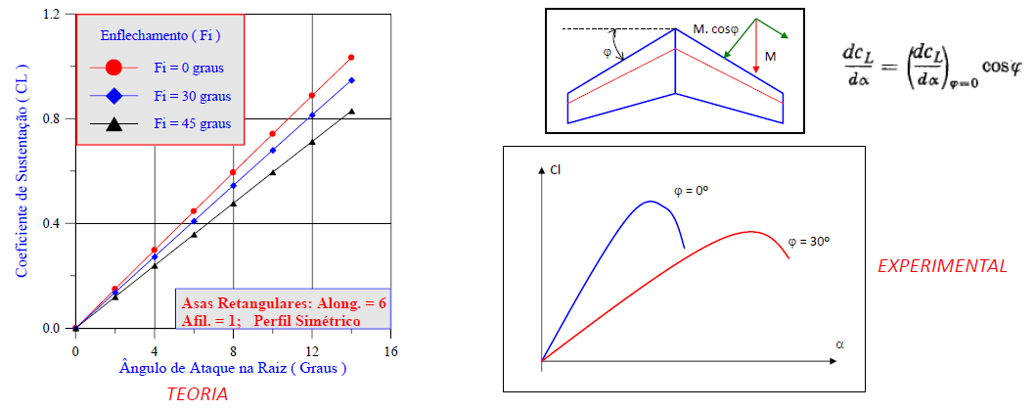
a |  |  |  |  |  |  |  |  | b |  |  |  |  |  |  |  |  | c
alpha | C_L | C_M | C_D | Re | sigma_C_L | sigma_C_M | sigma_C_D | sigma_Re | alpha | C_L | C_M | C_D | Re | sigma_C_L | sigma_C_M | sigma_C_D | sigma_Re | alpha | C_L | C_M | C_D | Re | sigma_C_L | sigma_C_M | sigma_C_D | sigma_Re
-5 | -0.311031 | -0.0069 | 0.053999 | 147186.843 | 0.02254 | 0.010406 | 0.008797 | 495.681529 | -5 | -0.282507 | 0.235045 | 0.061827 | 151179.99921 | 0.021719 | 0.009551 | 0.009335 | 551.618342 | -5 | -0.473093 | 0.366769 | 0.093658 | 148674.336 | 0.022919 | 0.010184 | 0.008199 | 566.555968
-4 | -0.228635 | -0.006511 | 0.047525 | 147738.54598 | 0.021794 | 0.010074 | 0.008291 | 493.977775 | -4 | -0.145355 | 0.11813 | 0.047904 | 151538.1923 | 0.021247 | 0.009286 | 0.008078 | 549.924473 | -4 | -0.423802 | 0.330752 | 0.082267 | 148412.86289 | 0.022989 | 0.010181 | 0.008989 | 566.874839
-3 | -0.177216 | -0.005142 | 0.043274 | 148636.43286 | 0.021248 | 0.009828 | 0.008448 | 492.051802 | -3 | -0.080426 | 0.070651 | 0.042083 | 151500.34684 | 0.021177 | 0.009244 | 0.008509 | 550.797741 | -3 | -0.348354 | 0.265777 | 0.066828 | 148237.89369 | 0.022509 | 0.009917 | 0.008898 | 567.34721
-2 | -0.091825 | -0.051808 | 0.053067 | 148401.38637 | 0.022246 | 0.010302 | 0.009191 | 493.166095 | -2 | -0.001785 | 0.00285 | 0.039464 | 151203.4842 | 0.020921 | 0.009124 | 0.007936 | 551.329346 | -2 | -0.269648 | 0.214139 | 0.0552 | 149472.92821 | 0.022139 | 0.009721 | 0.008628 | 560.877639
-1 | 0.003796 | 0.002164 | 0.037498 | 148003.6982 | 0.020683 | 0.009577 | 0.008388 | 492.347089 | -1 | 0.043345 | -0.030949 | 0.037545 | 151598.34596 | 0.021082 | 0.009196 | 0.009365 | 548.748401 | -1 | -0.180604 | 0.139318 | 0.04609 | 149446.90199 | 0.021898 | 0.009578 | 0.008725 | 560.673517
0 | 0.094384 | -0.045705 | 0.128524 | 148680.30627 | 0.02112 | 0.009779 | 0.009688 | 489.747547 | 0 | 0.112913 | -0.08932 | 0.040206 | 151613.08164 | 0.020732 | 0.009053 | 0.009056 | 548.177714 | 0 | -0.11197 | 0.09677 | 0.029141 | 149144.39409 | 0.021764 | 0.009507 | 0.008188 | 560.848814
1 | 0.149877 | -0.001688 | 0.041588 | 148307.11717 | 0.020095 | 0.009297 | 0.009415 | 491.598279 | 1 | 0.210506 | -0.167774 | 0.045061 | 150990.10672 | 0.021117 | 0.00925 | 0.008948 | 551.165713 | 1 | -0.059253 | 0.060491 | 0.034813 | 149741.2234 | 0.021445 | 0.009359 | 0.008703 | 558.866408
2 | 0.282241 | 0.011362 | 0.041575 | 148981.79744 | 0.019589 | 0.009043 | 0.009079 | 489.158633 | 2 | 0.249289 | -0.200336 | 0.048257 | 151604.69049 | 0.020979 | 0.009207 | 0.008382 | 549.961036 | 2 | -0.015155 | 0.025025 | 0.026755 | 149114.41106 | 0.021745 | 0.009485 | 0.008283 | 562.414205
3 | 0.362194 | 0.009485 | 0.052322 | 148458.20815 | 0.019242 | 0.008862 | 0.009188 | 492.817398 | 3 | 0.351928 | -0.285925 | 0.053872 | 151355.05367 | 0.021519 | 0.0095 | 0.008855 | 551.18263 | 3 | 0.075994 | -0.040455 | 0.0254 | 148570.23112 | 0.02143 | 0.009348 | 0.008529 | 563.916829
3 | 0.36409 | 0.008121 | 0.049898 | 148608.46376 | 0.019541 | 0.009001 | 0.008693 | 491.823108 | 4 | 0.408523 | -0.340244 | 0.063365 | 150439.47992 | 0.021881 | 0.00971 | 0.009132 | 554.757082 | 4 | 0.123755 | -0.065283 | 0.033178 | 148215.34673 | 0.02141 | 0.009341 | 0.008637 | 566.628238
4 | 0.427487 | 0.002621 | 0.059847 | 149582.85199 | 0.018571 | 0.008533 | 0.008634 | 486.526199 | 5 | 0.534677 | -0.46141 | 0.085693 | 151024.76287 | 0.022249 | 0.010005 | 0.008318 | 551.759636 | 5 | 0.200726 | -0.126928 | 0.020506 | 148952.04565 | 0.021606 | 0.009441 | 0.008462 | 563.081373
5 | 0.499914 | -0.015566 | 0.099305 | 148462.97945 | 0.018943 | 0.008679 | 0.008831 | 493.293692 | 6 | 0.565702 | -0.481197 | 0.091299 | 150559.59962 | 0.022296 | 0.010051 | 0.009251 | 552.648791 | 6 | 0.291322 | -0.186488 | 0.043267 | 149345.76471 | 0.021419 | 0.009381 | 0.00902 | 561.696919
6 | 0.613703 | -0.031906 | 0.09428 | 149456.95087 | 0.018362 | 0.008365 | 0.008797 | 489.00345 | 7 | 0.597191 | -0.507453 | 0.092121 | 151486.87324 | 0.022252 | 0.010059 | 0.008957 | 549.891346 | 7 | 0.376386 | -0.251545 | 0.042218 | 149505.29896 | 0.021464 | 0.009438 | 0.009029 | 560.30305
7 | 0.680852 | -0.050055 | 0.119837 | 149042.71579 | 0.018539 | 0.008417 | 0.008166 | 489.869495 | 8 | 0.650714 | -0.537295 | 0.124497 | 150712.1583 | 0.022663 | 0.010273 | 0.008817 | 551.899229 | 8 | 0.425448 | -0.282677 | 0.053608 | 149610.64886 | 0.021486 | 0.009466 | 0.008495 | 559.05231
8 | 0.733133 | -0.07224 | 0.127204 | 148253.9582 | 0.01872 | 0.008476 | 0.008304 | 491.077447 | 9 | 0.680896 | -0.570612 | 0.138977 | 150055.2265 | 0.022982 | 0.010475 | 0.008815 | 557.850797 | 9 | 0.510073 | -0.338449 | 0.057955 | 148555.63188 | 0.021631 | 0.009574 | 0.008796 | 564.513105
9 | 0.77518 | -0.081997 | 0.152382 | 149309.74761 | 0.018195 | 0.008212 | 0.008105 | 488.391845 | 10 | 0.714651 | -0.596989 | 0.152598 | 151328.03825 | 0.022897 | 0.010459 | 0.009226 | 551.754997 | 10 | 0.552069 | -0.358875 | 0.083275 | 149113.84824 | 0.021814 | 0.009663 | 0.008642 | 562.572627
10 | 0.780217 | -0.083133 | 0.154597 | 148459.44515 | 0.018492 | 0.008343 | 0.009069 | 492.380786 | 11 | 0.744697 | -0.61981 | 0.180188 | 150876.84321 | 0.023246 | 0.010644 | 0.008955 | 552.434838 | 11 | 0.596529 | -0.376065 | 0.103515 | 148684.87611 | 0.021851 | 0.009687 | 0.008683 | 564.369948
11 | 0.795622 | -0.091553 | 0.186096 | 148489.35812 | 0.018166 | 0.008184 | 0.008739 | 490.452121 | 12 | 0.770223 | -0.640378 | 0.197659 | 149660.58646 | 0.023253 | 0.010704 | 0.008328 | 558.846608 | 12 | 0.623181 | -0.383895 | 0.117076 | 149283.54738 | 0.021799 | 0.00966 | 0.008222 | 560.430317
12 | 0.770773 | -0.130384 | 0.225378 | 147739.63839 | 0.019551 | 0.008861 | 0.009338 | 498.028691 | 13 | 0.798693 | -0.665367 | 0.220639 | 149862.55402 | 0.023437 | 0.010822 | 0.009187 | 558.772455 | 13 | 0.678844 | -0.399434 | 0.129786 | 149393.46808 | 0.021561 | 0.009555 | 0.008508 | 560.214672
13 | 0.826118 | -0.105635 | 0.227118 | 148000.40488 | 0.018694 | 0.008416 | 0.008785 | 493.909805 | 14 | 0.810997 | -0.675119 | 0.222564 | 148586.80877 | 0.023554 | 0.010912 | 0.009216 | 564.2598 | 14 | 0.719749 | -0.418531 | 0.15863 | 149873.11118 | 0.021697 | 0.00962 | 0.00907 | 557.289919
14 | 0.803296 | -0.11519 | 0.224782 | 147086.72614 | 0.018894 | 0.008519 | 0.007991 | 499.575166 | 15 | 0.83791 | -0.698092 | 0.255197 | 149465.32159 | 0.023825 | 0.011045 | 0.009186 | 559.410174 | 15 | 0.764926 | -0.437397 | 0.179747 | 147952.27043 | 0.022078 | 0.009802 | 0.008661 | 568.377564
15 | 0.719173 | -0.09316 | 0.280411 | 148169.02274 | 0.01879 | 0.008523 | 0.008385 | 490.92095 | 16 | 0.855689 | -0.731455 | 0.279055 | 150099.79171 | 0.023824 | 0.011106 | 0.008851 | 556.978151 | 16 | 0.802402 | -0.458003 | 0.210599 | 146547.12746 | 0.022626 | 0.010063 | 0.008606 | 577.158016
16 | 0.590398 | -0.08389 | 0.19596 | 146963.95769 | 0.019524 | 0.008922 | 0.008266 | 497.794127 | 17 | 0.88767 | -0.761965 | 0.308684 | 147833.29343 | 0.024285 | 0.011416 | 0.009451 | 568.388708 | 17 | 0.817676 | -0.468258 | 0.220771 | 148253.99379 | 0.022751 | 0.010114 | 0.008935 | 567.27292
17 | 0.541211 | -0.11503 | 0.245275 | 146466.53822 | 0.020322 | 0.009325 | 0.008852 | 500.040732 | 18 | 0.874929 | -0.763927 | 0.31675 | 148901.68168 | 0.024579 | 0.011515 | 0.009798 | 561.933054 | 18 | 0.867576 | -0.495992 | 0.255873 | 148258.1382 | 0.02249 | 0.010023 | 0.00889 | 566.05996
18 | 0.857388 | -0.148157 | 0.311256 | 146358.5656 | 0.019906 | 0.008978 | 0.008897 | 499.198343 | 19 | 0.884614 | -0.779839 | 0.329192 | 149325.53726 | 0.024157 | 0.011371 | 0.009317 | 560.249586 | 19 | 0.888596 | -0.506359 | 0.277256 | 148816.78095 | 0.022397 | 0.009988 | 0.00914 | 565.238756
 |  |  |  |  |  |  |  |  | 20 | 0.878787 | -0.79302 | 0.353369 | 149584.00866 | 0.024263 | 0.011447 | 0.009056 | 559.363995 | 20 | 0.918611 | -0.530388 | 0.301671 | 147359.96074 | 0.02283 | 0.010215 | 0.009151 | 571.944918
 |  |  |  |  |  |  |  |  | 21 | 0.885368 | -0.818071 | 0.374305 | 148813.60868 | 0.025184 | 0.011914 | 0.009108 | 565.157291 | 21 | 0.946905 | -0.541611 | 0.328274 | 147614.20246 | 0.02266 | 0.010144 | 0.009083 | 570.544388
 |  |  |  |  |  |  |  |  | 22 | 0.891599 | -0.833218 | 0.386232 | 147254.1674 | 0.025639 | 0.012184 | 0.009833 | 572.033672 | 22 | 0.967306 | -0.56027 | 0.353234 | 147453.47435 | 0.022784 | 0.010225 | 0.008826 | 570.212458
 |  |  |  |  |  |  |  |  | 23 | 0.8815 | -0.843273 | 0.404066 | 148121.49202 | 0.025558 | 0.012161 | 0.009943 | 568.364596 | 23 | 0.987667 | -0.568059 | 0.375243 | 147962.92993 | 0.023152 | 0.01038 | 0.009553 | 569.449021
 |  |  |  |  |  |  |  |  | 24 | 0.905138 | -0.88121 | 0.437872 | 148315.98941 | 0.02593 | 0.012394 | 0.010096 | 566.144347 | 24 | 1.010989 | -0.596152 | 0.412486 | 147013.21168 | 0.023237 | 0.010475 | 0.009627 | 573.750022
 |  |  |  |  |  |  |  |  | 25 | 0.92001 | -0.901219 | 0.451113 | 147453.57668 | 0.026047 | 0.01254 | 0.009833 | 573.956826 | 25 | 1.033069 | -0.612091 | 0.434118 | 146302.72659 | 0.023792 | 0.01074 | 0.009414 | 577.763586
 |  |  |  |  |  |  |  |  |  |  |  |  |  |  |  |  |  | 26 | 1.055628 | -0.639416 | 0.470847 | 145357.54502 | 0.024323 | 0.011031 | 0.009861 | 583.806493
 |  |  |  |  |  |  |  |  |  |  |  |  |  |  |  |  |  | 27 | 1.062508 | -0.646409 | 0.488099 | 146153.98828 | 0.024175 | 0.01097 | 0.010555 | 579.323565
 |  |  |  |  |  |  |  |  |  |  |  |  |  |  |  |  |  | 28 | 1.067412 | -0.669362 | 0.519941 | 144662.18788 | 0.024725 | 0.011286 | 0.009669 | 589.02471
 |  |  |  |  |  |  |  |  |  |  |  |  |  |  |  |  |  | 29 | 1.070407 | -0.697023 | 0.546599 | 146399.44657 | 0.02435 | 0.011167 | 0.010382 | 576.84937
 |  |  |  |  |  |  |  |  |  |  |  |  |  |  |  |  |  | 30 | 1.038075 | -0.706508 | 0.554615 | 145665.42531 | 0.024681 | 0.011378 | 0.010278 | 583.467737
 |  |  |  |  |  |  |  |  |  |  |  |  |  |  |  |  |  | 31 | 1.030226 | -0.73119 | 0.572038 | 145462.36622 | 0.025149 | 0.011651 | 0.011041 | 583.837321

Afilamento
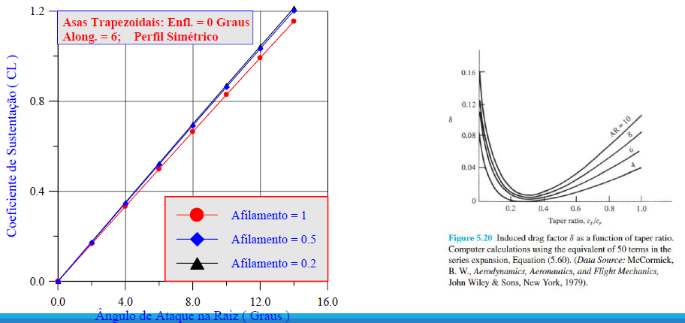
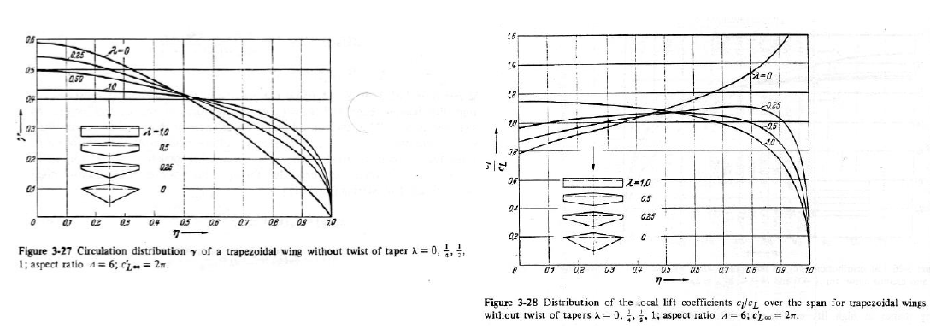
a |  |  |  |  |  |  |  |  | b |  |  |  |  |  |  |  |  | c
alpha | C_L | C_M | C_D | Re | sigma_C_L | sigma_C_M | sigma_C_D | sigma_Re | alpha | C_L | C_M | C_D | Re | sigma_C_L | sigma_C_M | sigma_C_D | sigma_Re | alpha | C_L | C_M | C_D | Re | sigma_C_L | sigma_C_M | sigma_C_D | sigma_Re
-5 | -0.311031 | -0.0069 | 0.053999 | 147186.843 | 0.02254 | 0.010406 | 0.008797 | 495.681529 | -5 | -0.495845 | 0.031554 | 0.090767 | 149953.25352 | 0.024821 | 0.010743 | 0.009065 | 557.111917 | -5 | -0.316108 | -0.010123 | 0.060939 | 149900.21188 | 0.024021 | 0.010441 | 0.009344 | 556.924052
-4 | -0.228635 | -0.006511 | 0.047525 | 147738.54598 | 0.021794 | 0.010074 | 0.008291 | 493.977775 | -3 | -0.340761 | 0.013867 | 0.061461 | 150869.39009 | 0.023329 | 0.010134 | 0.009809 | 552.951089 | -3 | -0.148155 | -0.006883 | 0.043369 | 149969.54122 | 0.023344 | 0.010173 | 0.009285 | 556.181444
-3 | -0.177216 | -0.005142 | 0.043274 | 148636.43286 | 0.021248 | 0.009828 | 0.008448 | 492.051802 | -1 | -0.130069 | 0.003551 | 0.042583 | 150852.983 | 0.022365 | 0.009748 | 0.010798 | 553.298864 | -1 | 0.057709 | -0.013937 | 0.049243 | 150125.64737 | 0.022255 | 0.009705 | 0.009364 | 557.070954
-2 | -0.091825 | -0.051808 | 0.053067 | 148401.38637 | 0.022246 | 0.010302 | 0.009191 | 493.166095 | 0 | -0.045555 | 0.000176 | 0.044018 | 150858.0825 | 0.022014 | 0.0096 | 0.009183 | 553.811751 | 0 | 0.115765 | -0.000977 | 0.036692 | 149816.36856 | 0.021674 | 0.009447 | 0.009091 | 557.073705
-1 | 0.003796 | 0.002164 | 0.037498 | 148003.6982 | 0.020683 | 0.009577 | 0.008388 | 492.347089 | 1 | 0.052842 | -0.000429 | 0.040837 | 150809.27055 | 0.022029 | 0.009606 | 0.009412 | 553.087798 | 1 | 0.250061 | 0.002803 | 0.043836 | 150405.60831 | 0.021084 | 0.009171 | 0.008356 | 554.544069
0 | 0.094384 | -0.045705 | 0.128524 | 148680.30627 | 0.02112 | 0.009779 | 0.009688 | 489.747547 | 3 | 0.130415 | -0.060788 | 0.098088 | 151513.73516 | 0.022224 | 0.009694 | 0.008998 | 549.048338 | 3 | 0.374129 | 0.002626 | 0.053912 | 151127.77621 | 0.020773 | 0.009005 | 0.009627 | 550.273509
1 | 0.149877 | -0.001688 | 0.041588 | 148307.11717 | 0.020095 | 0.009297 | 0.009415 | 491.598279 | 5 | 0.360699 | -0.062695 | 0.192354 | 151047.88971 | 0.021558 | 0.00936 | 0.0108 | 552.437569 | 5 | 0.603702 | -0.021169 | 0.082232 | 151102.41515 | 0.019899 | 0.008529 | 0.00841 | 551.387623
2 | 0.282241 | 0.011362 | 0.041575 | 148981.79744 | 0.019589 | 0.009043 | 0.009079 | 489.158633 | 7 | 0.597434 | -0.054504 | 0.08803 | 151516.0035 | 0.020252 | 0.008696 | 0.009621 | 548.742538 | 7 | 0.747618 | -0.093075 | 0.168972 | 150687.15539 | 0.020542 | 0.00875 | 0.010058 | 552.641784
3 | 0.362194 | 0.009485 | 0.052322 | 148458.20815 | 0.019242 | 0.008862 | 0.009188 | 492.817398 | 9 | 0.765842 | -0.120419 | 0.145456 | 150754.72805 | 0.020824 | 0.008878 | 0.008872 | 552.421682 | 9 | 0.806663 | -0.112566 | 0.168353 | 150771.40803 | 0.020072 | 0.008508 | 0.009593 | 555.791772
3 | 0.36409 | 0.008121 | 0.049898 | 148608.46376 | 0.019541 | 0.009001 | 0.008693 | 491.823108 | 11 | 0.799628 | -0.141498 | 0.17938 | 150405.89825 | 0.020469 | 0.008705 | 0.009312 | 555.626653 | 11 | 0.81237 | -0.121826 | 0.193407 | 150263.48742 | 0.020105 | 0.008522 | 0.009364 | 555.122059
4 | 0.427487 | 0.002621 | 0.059847 | 149582.85199 | 0.018571 | 0.008533 | 0.008634 | 486.526199 | 13 | 0.792339 | -0.157701 | 0.22781 | 150112.77071 | 0.020648 | 0.0088 | 0.009689 | 555.709797 | 13 | 0.801276 | -0.12779 | 0.236812 | 149492.64401 | 0.02046 | 0.008686 | 0.009193 | 558.514801
5 | 0.499914 | -0.015566 | 0.099305 | 148462.97945 | 0.018943 | 0.008679 | 0.008831 | 493.293692 | 15 | 0.801215 | -0.150272 | 0.237087 | 150924.06903 | 0.02042 | 0.008694 | 0.00935 | 551.697534 | 15 | 0.811001 | -0.130626 | 0.262659 | 150176.76178 | 0.02051 | 0.008708 | 0.0096 | 556.266933
6 | 0.613703 | -0.031906 | 0.09428 | 149456.95087 | 0.018362 | 0.008365 | 0.008797 | 489.00345 | 17 | 0.826523 | -0.158669 | 0.272529 | 150482.35667 | 0.020481 | 0.008706 | 0.010253 | 554.259532 | 17 | 0.83641 | -0.133307 | 0.301339 | 149350.43783 | 0.021018 | 0.008912 | 0.009434 | 561.085848
7 | 0.680852 | -0.050055 | 0.119837 | 149042.71579 | 0.018539 | 0.008417 | 0.008166 | 489.869495 | 19 | 0.840417 | -0.162281 | 0.310685 | 149740.60941 | 0.020691 | 0.008787 | 0.00993 | 557.444974 | 19 | 0.855196 | -0.135461 | 0.339283 | 147948.63768 | 0.02083 | 0.008801 | 0.009115 | 568.679041
8 | 0.733133 | -0.07224 | 0.127204 | 148253.9582 | 0.01872 | 0.008476 | 0.008304 | 491.077447 | 21 | 0.867046 | -0.168239 | 0.37974 | 150030.64997 | 0.020507 | 0.008691 | 0.010033 | 557.339845 | 21 | 0.871915 | -0.136988 | 0.385224 | 148544.68245 | 0.020935 | 0.008842 | 0.010187 | 565.51229
9 | 0.77518 | -0.081997 | 0.152382 | 149309.74761 | 0.018195 | 0.008212 | 0.008105 | 488.391845 | 23 | 0.88536 | -0.177019 | 0.393904 | 148813.54046 | 0.02101 | 0.008897 | 0.01026 | 564.14571 | 23 | 0.888803 | -0.142977 | 0.424171 | 147366.59521 | 0.021334 | 0.009001 | 0.009544 | 570.8284
10 | 0.780217 | -0.083133 | 0.154597 | 148459.44515 | 0.018492 | 0.008343 | 0.009069 | 492.380786 | 25 | 0.924754 | -0.186244 | 0.456432 | 147569.67136 | 0.021423 | 0.009046 | 0.010216 | 570.580928 | 25 | 0.910335 | -0.148547 | 0.464 | 147109.3859 | 0.021457 | 0.009038 | 0.009899 | 573.484021
11 | 0.795622 | -0.091553 | 0.186096 | 148489.35812 | 0.018166 | 0.008184 | 0.008739 | 490.452121
12 | 0.770773 | -0.130384 | 0.225378 | 147739.63839 | 0.019551 | 0.008861 | 0.009338 | 498.028691
13 | 0.826118 | -0.105635 | 0.227118 | 148000.40488 | 0.018694 | 0.008416 | 0.008785 | 493.909805
14 | 0.803296 | -0.11519 | 0.224782 | 147086.72614 | 0.018894 | 0.008519 | 0.007991 | 499.575166
15 | 0.719173 | -0.09316 | 0.280411 | 148169.02274 | 0.01879 | 0.008523 | 0.008385 | 490.92095
16 | 0.590398 | -0.08389 | 0.19596 | 146963.95769 | 0.019524 | 0.008922 | 0.008266 | 497.794127
17 | 0.541211 | -0.11503 | 0.245275 | 146466.53822 | 0.020322 | 0.009325 | 0.008852 | 500.040732
18 | 0.857388 | -0.148157 | 0.311256 | 146358.5656 | 0.019906 | 0.008978 | 0.008897 | 499.198343

